Gastos_TIC
Gastos TIC
Tabla 3.1 · Año 2018 Miles de euro
Ministerios | Gastos Informáticos |  | Telecomunicaciones |  | Total
 | Miles € | %V. | Miles € | %V. | Miles € | %V.
Interior | 151,914 | 13% | 182,028 | 64% | 333,942 | 24%
Empleo y Seguridad Social | 217,166 | 19% | 27,273 | 10% | 244,438 | 17%
Hacienda y Función Pública | 231,015 | 20% | 10,927 | 4% | 241,942 | 17%
Justicia | 139,433 | 12% | 1,172 | 0% | 140,605 | 10%
Defensa | 93,558 | 8% | 40,855 | 14% | 134,413 | 9%
Fomento | 64,367 | 6% | 12,543 | 4% | 76,910 | 5%
Economía, Industria y Competitividad | 55,566 | 5% | 1,081 | 0% | 56,647 | 4%
Agricultura y Pesca, Alimentación y Medio Ambiente | 51,578 | 5% | 2,233 | 1% | 53,812 | 4%
Educación, Cultura y Deporte | 36,562 | 3% | 14 | 0% | 36,576 | 3%
Sanidad, Servicios Sociales e Igualdad | 29,159 | 3% | 2,182 | 1% | 31,341 | 2%
Energía, Turismo y Agenda Digital | 25,096 | 2% | 698 | 0% | 25,794 | 2%
Asuntos Exteriores y Cooperación | 22,430 | 2% | 306 | 0% | 22,737 | 2%
Presidencia y para las Administraciones Territoriales | 15,468 | 1% | 977 | 0% | 16,444 | 1%
Total | 1,133,312 | 100% | 282,289 | 100% | 1,415,601 | 100%

 | Gastos TIC (Evolución)
 | Gráfico 3.1 · Administración Estado
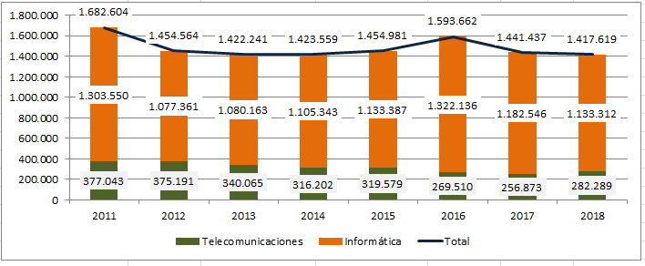

Gastos TIC/Presupuesto total (1+2+6)

Tabla 3.2 · Año 2018 Miles de euro
Ministerios | Gastos TIC | Presupuesto Total | Gastos TIC/
 |  | (Capítulo 1+2+6) | Presupuesto
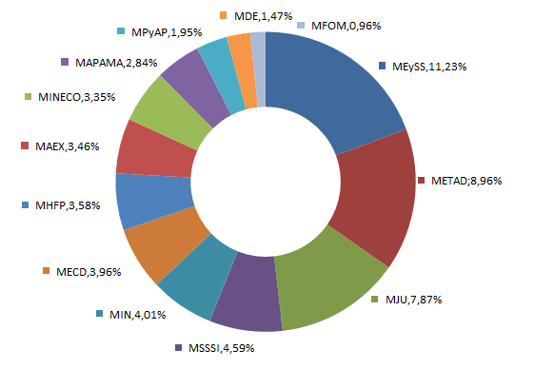
 |  |  | Total | Acronimo
Empleo y Seguridad Social | 244,438 | 2,176,207 | 11.23% | MEySS
Energía, Turismo y Agenda Digital | 25,794 | 287,747 | 8.96% | METAD
Justicia | 140,605 | 1,786,202 | 7.87% | MJU
Sanidad, Servicios Sociales e Igualdad | 31,341 | 683,520 | 4.59% | MSSSI
Interior | 333,942 | 8,331,436 | 4.01% | MIN
Educación, Cultura y Deporte | 36,576 | 923,767 | 3.96% | MECD
Hacienda y Función Pública | 241,942 | 6,764,259 | 3.58% | MHFP
Asuntos Exteriores y Cooperación | 22,737 | 657,941 | 3.46% | MAEX
Economía, Industria y Competitividad | 56,647 | 1,692,852 | 3.35% | MINECO
Agricultura y Pesca, Alimentación y Medio Ambiente | 53,812 | 1,892,596 | 2.84% | MAPAMA
Presidencia y para las Administraciones Territoriales | 16,444 | 841,840 | 1.95% | MPyAP
Defensa | 134,413 | 9,136,565 | 1.47% | MDE
Fomento | 76,910 | 7,979,808 | 0.96% | MFOM
Total | 1,415,601 | 43,154,740 | 3.28%

Gastos TIC · Formas de Contratación

Tabla 3.3 · Año 2018
Tipo de contratación | Gastos | Gastos | Total
 | Informáticos* | Telecomunicaciones
Procedimiento Abierto | 39% | 49% | 42%
Procedimiento Negociado | 17% | 1% | 13%
Catálogo del Servicio Central de Suministros | 25% | 8% | 21%
Contrato Menor | 4% | 1% | 3%
Procedimiento Restringido | 2% | 0% | 1%
Procedimiento abierto simplificado | 0% | 0% | 0%
Otros | 13% | 40% | 20%
Total | 100% | 100% | 100%

Evolución de gastos TIC miles de ueros

 | 2010 | 2011 | 2012 | 2013 | 2014 | 2015 | 2016 | 2017 | 2018
Informática | 1,360,459 | 1,303,550 | 1,077,361 | 1,080,163 | 1,105,343 | 1,133,387 | 1,322,136 | 1,182,546 | 1,133,312
Telecomunicaciones | 392,298 | 377,043 | 375,191 | 340,065 | 316,202 | 319,579 | 269,510 | 256,873 | 282,289
Gastos TIC Total | 1,752,757 | 1,680,593 | 1,452,552 | 1,420,228 | 1,421,545 | 1,452,966 | 1,591,646 | 1,439,420 | 1,415,601
Gastos TIC (millones de euros) | 1,753 | 1,681 | 1,453 | 1,420 | 1,422 | 1,453 | 1,592 | 1,439 | 1,416

Gastos_Informaticos
Gastos Informáticos · Año 2018
Gráfico 3.2 · Administración Estado

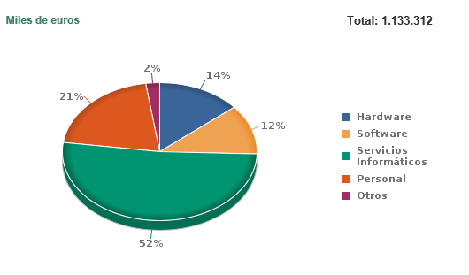
Miles de euros

(1) El apartado “Otros”, incluye gastos en consumibles y otros gastos diversos.

Gastos Informáticos
Tabla 3.4 · Año 2018 | Miles de Euros
Ministerios | Hardware | Software | Servicios | Personal | Otros | Total
 |  |  | Informáticos |  |  | Total | %V.
Hacienda y Función Pública | 29,839 | 37,216 | 95,843 | 63,230 | 4,887 | 231,015 | 20%
Empleo y Seguridad Social | 17,620 | 13,030 | 142,428 | 38,896 | 5,192 | 217,166 | 19%
Interior | 22,431 | 13,037 | 55,780 | 57,929 | 2,737 | 151,914 | 13%
Justicia | 23,545 | 19,644 | 86,158 | 6,205 | 3,880 | 139,433 | 12%
Defensa | 20,311 | 19,792 | 38,077 | 13,034 | 2,345 | 93,558 | 8%
Fomento | 10,375 | 10,220 | 36,780 | 5,270 | 1,721 | 64,367 | 6%
Economía, Industria y Competitividad | 4,531 | 5,385 | 29,096 | 15,384 | 1,170 | 55,566 | 5%
Agricultura y Pesca, Alimentación y Medio Ambiente | 5,777 | 2,928 | 33,168 | 8,449 | 1,256 | 51,578 | 5%
Educación, Cultura y Deporte | 8,883 | 3,027 | 18,316 | 5,430 | 907 | 36,562 | 3%
Sanidad, Servicios Sociales e Igualdad | 2,612 | 3,341 | 19,538 | 2,903 | 765 | 29,159 | 3%
Energía, Turismo y Agenda Digital | 3,980 | 1,065 | 15,172 | 4,272 | 607 | 25,096 | 2%
Asuntos Exteriores y Cooperación | 5,529 | 2,084 | 10,558 | 3,714 | 545 | 22,430 | 2%
Presidencia y para las Administraciones Territoriales | 1,816 | 1,330 | 3,892 | 8,218 | 211 | 15,468 | 1%
Total | 157,249 | 132,099 | 584,806 | 232,934 | 26,223 | 1,133,312 | 100%
Gasto medio | 12,096 | 10,161 | 44,985 | 17,918 | 2,017 | 87,178
 | %V.: Porcentaje vertical . Datos en color rojo es gasto que ha disminuido respecto del año 2017

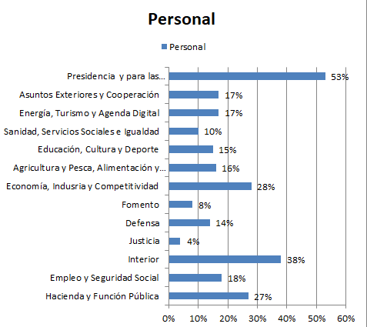
Estructura del gasto informático
Tabla 3.5 · Año 2018
Ministerios | Hardware | Software | Servicios | Personal | Otros
 |  |  | Informáticos
Hacienda y Función Pública | 13% | 16% | 41% | 27% | 2%
Empleo y Seguridad Social | 8% | 6% | 66% | 18% | 2%
Interior | 15% | 9% | 37% | 38% | 2%
Justicia | 17% | 14% | 62% | 4% | 3%
Defensa | 22% | 21% | 41% | 14% | 3%
Fomento | 16% | 16% | 57% | 8% | 3%
Economía, Indusria y Competitividad | 8% | 10% | 52% | 28% | 2%
Agricultura y Pesca, Alimentación y Medio Ambiente | 11% | 6% | 64% | 16% | 2%
Educación, Cultura y Deporte | 24% | 8% | 50% | 15% | 2%
Sanidad, Servicios Sociales e Igualdad | 9% | 11% | 67% | 10% | 3%
Energía, Turismo y Agenda Digital | 16% | 4% | 60% | 17% | 2%
Asuntos Exteriores y Cooperación | 25% | 9% | 47% | 17% | 2%
Presidencia y para las Administraciones Territoriales | 12% | 9% | 25% | 53% | 1%
Total | 14% | 12% | 52% | 21% | 2%

Gastos Informáticos · Suministradores
Tabla 3.6 · Año 2018 Miles de Euros
Suministradores | Hardware |  | Software |  | Servicios |  | Total
 |  |  |  |  | Informáticos
 | Miles € | %V. | Miles € | %V. | Miles € | %V. | Miles € | %V.
HEWLETT PACKARD ESPAÑA (GRUPO) | 46,321 | 31% | 5,683 | 4% | 2,764 | 0% | 54,769 | 7%
IBM, S.A. | 6,546 | 4% | 17,671 | 14% | 29,485 | 5% | 53,703 | 6%
INDRA (GRUPO) | 2,082 | 1% | 1,661 | 1% | 40,382 | 7% | 44,125 | 5%
INECO |  | 0% | 1,304 | 1% | 33,376 | 6% | 34,680 | 4%
INFORMATICA EL CORTE INGLES, S.A. | 4,728 | 3% | 7,727 | 6% | 16,332 | 3% | 28,788 | 3%
TELEFONICA (GRUPO) | 5,255 | 3% | 1,261 | 1% | 21,868 | 4% | 28,384 | 3%
FUJITSU (GRUPO) | 9,397 | 6% | 7,794 | 6% | 10,358 | 2% | 27,549 | 3%
EVERIS SPAIN, S.L. | 235 | 0% | 85 | 0% | 23,689 | 4% | 24,009 | 3%
ORACLE IBERICA, S.A. | 3,210 | 2% | 11,359 | 9% | 8,847 | 2% | 23,416 | 3%
ISDEFE S.A. |  | 0% | 3,543 | 3% | 18,451 | 3% | 21,994 | 3%
TRAGSATEC | 0 | 0% | 250 | 0% | 21,185 | 4% | 21,435 | 3%
SOFTWARE AG ESPAÑA S.A. |  | 0% | 668 | 1% | 18,151 | 3% | 18,819 | 2%
VIEWNEXT, S.A. |  | 0% |  | 0% | 15,918 | 3% | 15,918 | 2%
CAPGEMINI |  | 0% | 300 | 0% | 13,683 | 2% | 13,982 | 2%
ATOS | 1,159 | 1% | 793 | 1% | 11,633 | 2% | 13,586 | 2%
RESTO* | 38,114 | 25% | 49,033 | 39% | 251,259 | 45% | 412,469 | 49%
Total | 150,874 | 100% | 126,515 | 100% | 560,232 | 100% | 837,626

Gastos Hardware/Gastos personal (Hardware Index)
Tabla 3.7 · Año 2018
Ministerios | Gastos Hardware | Gastos Personal | HW Index
 | (Miles €) | (Miles €)
Justicia | 23,545 | 6,205 | 3.79
Fomento | 10,375 | 5,270 | 1.97
Educación, Cultura y Deporte | 8,883 | 5,430 | 1.64
Defensa | 20,311 | 13,034 | 1.56
Asuntos Exteriores y Cooperación | 5,529 | 3,714 | 1.49
Energía, Turismo y Agenda Digital | 3,980 | 4,272 | 0.93
Sanidad, Servicios Sociales e Igualdad | 2,612 | 2,903 | 0.9
Agricultura y Pesca, Alimentación y Medio Ambiente | 5,777 | 8,449 | 0.68
Hacienda y Función Pública | 29,839 | 63,230 | 0.47
Empleo y Seguridad Social | 17,620 | 38,896 | 0.45
Interior | 22,431 | 57,929 | 0.39
Economía, Industria y Competitividad | 4,531 | 15,384 | 0.29
Presidencia y para las Administraciones Territoriales | 1,816 | 8,218 | 0.22
Total | 157,247 | 232,934 | 0.68

Gastos informáticos/Presupuesto Total (Capítulo 1+2+6)
Tabla 3.8 · Año 2018
Ministerios | Gastos | Presupuesto Total | Gastos Inf /
 | informáticos | (Cap. 1+2+6) | Presupuesto
 |  |  | Total
Empleo y Seguridad Social | 217,166 | 2,176,207 | 9.98%
Energía, Turismo y Agenda Digital | 25,096 | 287,747 | 8.72%
Justicia | 139,433 | 1,786,202 | 7.81%
Sanidad, Servicios Sociales e igualdad | 29,159 | 683,520 | 4.27%
Educación, Cultura y Deporte | 36,562 | 923,767 | 3.96%
Hacienda y Función Pública | 231,015 | 6,764,259 | 3.42%
Asuntos Exteriores y Cooperación | 22,430 | 657,941 | 3.41%
Economía, Industria y Competitividad | 55,566 | 1,692,852 | 3.28%
Agricultura y Pesca, Alimentación y medio ambiente | 51,578 | 1,892,596 | 2.73%
Presidencia y para las Administraciones Territoriales | 15,468 | 841,840 | 1.84%
Interior | 151,914 | 8,331,436 | 1.82%
Defensa | 93,558 | 9,136,565 | 1.02%
Fomento | 64,367 | 7,979,808 | 0.81%
Total | 1,133,312 | 43,154,740 | 2.63%

Gastos informáticos · Forma de contratación
Tabla 3.9 · Año 2018 | Porcentaje de gastos
Forma de contratación | Hardware | Software | Servicios | Total
 |  |  | Informáticos
Procedimiento Abierto | 7% | 25% | 51% | 39%
Catálogo del Servicio Central de Suministros | 74% | 22% | 13% | 25%
Procedimiento Negociado | 11% | 40% | 13% | 17%
Procedimiento Restringido | 0% | 1% | 3% | 2%
Contrato Menor | 5% | 5% | 3% | 4%
Otros | 2% | 6% | 18% | 13%
Procedimiento abierto simplificado | 0% | 1% | 0% | 0%
Total | 100% | 100% | 100% | 100%

Tipo gasto | Hardware | Software | Servicios Informáticos | Personal | Otros | Total
Gastos Informáticos (miles de euros) | 157,247 | 132,100 | 584,806 | 232,934 | 26,225 | 1,133,312
% | 14% | 12% | 52% | 21% | 2% | 100%

Evolucion total gasto | Hardware | Software | Servicios Informáticos | Personal | Otros | total
2013 | 118,314 | 117,377 | 489,399 | 333,320 | 21,753 | 1,080,163
2014 | 163,243 | 137,390 | 475,918 | 305,495 | 23,297 | 1,105,343
2015 | 167,369 | 119,690 | 518,802 | 303,350 | 24,176 | 1,133,387
2016 | 102,917 | 165,704 | 738,029 | 285,287 | 30,199 | 1,322,136
2017 | 226,322 | 120,890 | 514,671 | 294,807 | 25,856 | 1,182,546
2018 | 157,249 | 132,099 | 584,806 | 232,934 | 26,223 | 1,133,312
 |  |  |  |  |  | º

Evolución Gastos informaticos/ presupesto total
 | 2011 | 2012 | 2013 | 2014 | 2015 | 2016 | 2017 | 2018
Gastos informáticos/Presupuesto Total | 3.37 | 2.87 | 2.91 | 2.82 | 2.91 | 3.9 | 3.12 | 2.63

Gastos_Software
Gastos en software
Tabla 3.19 · Año 2018 Miles de Euros
Ministerios | Sistemas Operativos | Utilidades del Sistema | Sistemas de Gestión de la Información | Herramientas de desarrollo | Herramientas WEB | Comunicaciones | Aplicaciones Horizontales | Aplicaciones Verticales | Software de seguridad | Otro Software | Total

Hacienda y Función Pública | 18,521 | 1,601 | 4,735 | 36 | 11 | 4,731 | 1,067 | 137 | 2,361 | 4,016 | 37,216
Defensa | 9,550 | 279 | 1,693 | 948 |  | 817 | 184 | 803 | 4,733 | 783 | 19,792
Justicia | 5 | 624 | 3,550 | 122 | 16 | 444 | 2,148 |  | 23 | 12,712 | 19,644
Interior | 2,145 | 302 | 515 | 196 | 43 | 6,667 | 94 | 495 | 793 | 1,786 | 13,037
Empleo y Seguridad Social | 657 | 5,492 | 5,449 | 123 | 215 | 57 |  |  | 228 | 809 | 13,030
Fomento | 1,239 | 356 | 471 | 37 | 297 | 24 | 3,253 | 601 | 277 | 3,666 | 10.22
Economía, Industria y Competitividad | 993 | 426 | 984 | 22 | 5 | 103 | 61 | 394 | 2,244 | 151 | 5,385
Sanidad, Servicios Sociales e Igualdad | 16 | 380 | 302 | 3 | 225 |  | 702 | 36 | 637 | 1,041 | 3,341
Educación, Cultura y Deporte |  | 487 | 85 |  | 20 | 28 | 574 | 206 | 1,127 | 499 | 3,027
Agricultura y Pesca, Alimentación y Medio ambiente | 712 | 345 | 356 | 60 | 263 | 53 | 153 | 51 | 670 | 266 | 2,928
Asuntos Exteriores y Cooperación | 772 | 848 |  | 138 |  |  | 100 | 18 | 97 | 111 | 2,084
Presidencia y para las Adminsitraciones Territoriales | 299 | 36 | 64 | 11 | 20 | 274 | 470 | 13 | 75 | 68 | 1,330
Energía, Turismo y Agenda Digital | 106 | 151 |  |  | 5 |  | 20 |  |  | 783 | 1,065
Total | 35,015 | 11,329 | 18,204 | 1,695 | 1,122 | 13,199 | 8,825 | 2,754 | 13,265 | 26,691 | 132,100

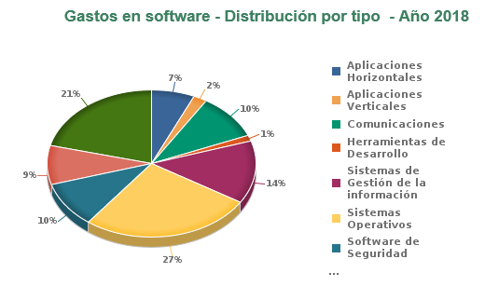
Gastos en software · Distribución por tipo · Año 2018
Gráfico 3.5 · Administración Estado
Familia software | Gasto (miles de euros) | %
Aplicaciones Horizontales | 8,825 | 6.68%
Aplicaciones Verticales | 2,754 | 2.09%
Comunicaciones | 13,199 | 9.99%
Herramientas de Desarrollo | 1,695 | 1.28%
Sistemas de Gestión de la información | 18,204 | 13.78%
Sistemas Operativos | 35,015 | 26.51%
Software de Seguridad | 13,265 | 10.04%
Utilidades del Sistema | 11,329 | 8.58%
Otro Software | 27,813 | 21.05%
Total | 132,099 | 100.00%

(1) El apartado “Otro Software”, incluye un determinado número de paquetes de software, diferente de herramientas web y formación e-learning.

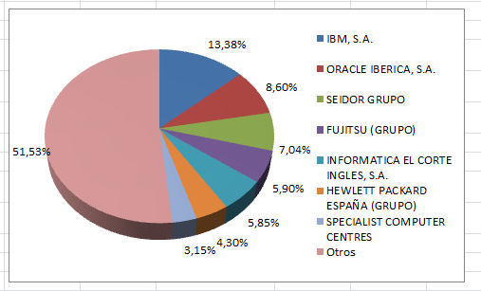
Gastos en software · Distribución por suministradores · Año 2018
Gráfico 3.6 · Administración Estado

(1) El apartado “Otros” comprende un considerable número de empresas suministradoras de software, cuyo gasto de forma individualizada, no supera en ningún caso el 3% sobre el volumen total.
Suministrador | Gasto (miles de euros) | %
IBM, S.A. | 17,671 | 13.38%
ORACLE IBERICA, S.A. | 11,359 | 8.60%
SEIDOR GRUPO | 9,306 | 7.04%
FUJITSU (GRUPO) | 7,794 | 5.90%
INFORMATICA EL CORTE INGLES, S.A. | 7,727 | 5.85%
HEWLETT PACKARD ESPAÑA (GRUPO) | 5,683 | 4.30%
SPECIALIST COMPUTER CENTRES | 4,165 | 3.15%
ISDEFE S.A. | 3,543 | 2.68%
Ca It Management Solutions Spain S.A. | 3,174 | 2.40%
WK TAX AND ACCOUNTING LIMITED | 2,992 | 2.26%
SAP ESPAÑA | 2,066 | 1.56%
DELL COMPUTER, S.A. | 2,002 | 1.52%
INDRA (GRUPO) | 1,661 | 1.26%
COMPAREX SISTEMAS INFORMATICOS, S.A. | 1,505 | 1.14%
Acuntia | 1,391 | 1.05%
Resto | 49,386 | 37.58%
Total | 131,425 | 100

Gastos_telecomunicaciones
Gastos en servicios de telecomunicaciones
Tabla 3.22 · Año 2018 |  | Miles de Euros
Ministerios | Telefonía Fija | Telefonía Móvil | Transmisión de | Otros Servicios de | Total | %V.
 |  |  | Datos | Telecomunicaciones
Interior | 37,343 | 8,153 | 55,976 | 80,556 | 182,028 | 64%
Defensa | 2,050 | 6,833 | 8,864 | 23,109 | 40,855 | 14%
Empleo y Seguridad Social | 6,685 | 674 | 717 | 19,196 | 27,273 | 10%
Fomento | 1,056 | 551 | 1,191 | 9,745 | 12,543 | 4%
Hacienda y Función Pública | 7,910 | 1,116 | 562 | 1,339 | 10,927 | 4%
Agricultura y Pesca, Alimentación y Medio Ambiente | 137 | 175 | 505 | 1,416 | 2,233 | 1%
Sanidad, Servicios Sociales e Igualdad | 382 | 172 | 193 | 1,436 | 2,182 | 1%
Justicia |  |  | 16 | 1,156 | 1,172 | 0%
Economía, Industria y Competitividad | 282 | 314 | 429 | 56 | 1,081 | 0%
Presidencia y para las Administraciones Territoriales | 12 |  | 139 | 826 | 977 | 0%
Energía, Turismo y Agenda Digital | 3 | 125 | 567 | 4 | 698 | 0%
Asuntos Exteriores y Cooperación | 47 |  |  | 260 | 306 | 0%
Educación, Cultura y Deporte | 14 |  |  |  | 14 | 0%
Total | 55,921 | 18,112 | 69,159 | 139,097 | 282,288 | 100%
%V.: Porcentaje vertical

Gastos en servicios de telecomunicaciones · Suministradores
Tabla 3.23 · Año 2018 | Miles de Euros
Operadores | Miles de euros | %V.
TELEFONICA (GRUPO) | 239,334 | 85%
OTROS | 15,401 | 5%
BT ESPAÑA | 9,695 | 3%
VODAFONE | 7,653 | 3%
Retevisión S.A. | 5,616 | 2%
Total | 282,288 | 100%

Gastos en telecomunicaciones (Evolución)
Gráfico 3.7 · Administración Estado
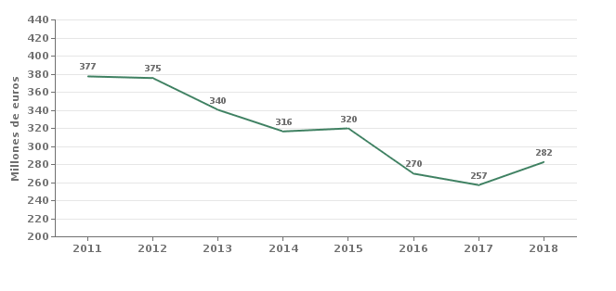

(*) Hasta 2008 se incluían gastos de inversión

 | 2011 | 2012 | 2013 | 2014 | 2015 | 2016 | 2017 | 2018
Gasto (millones de euros) | 377 | 375 | 340 | 316 | 320 | 270 | 257 | 282

Distribucion_Marcas_Base
Base Instalada(Marcas) - Mainframes 01/01/2019
Grafico 4.1 Administración del Estado
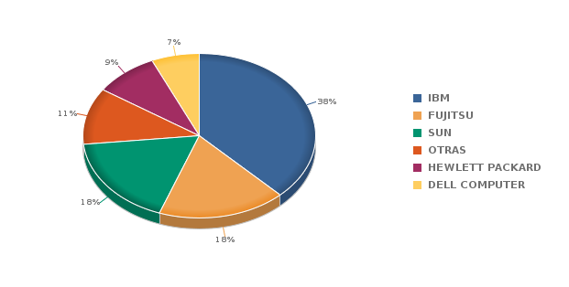

(1) El apartado “Otras” comprende una serie de bases instaladas en Mainframes, cuyas marcas de forma individualizada, no supera en ningún caso el 9% sobre el volumen total.

Base Instalada(Marcas) - Servidores 01/01/2018
Grafico 4.3 Administración del Estado
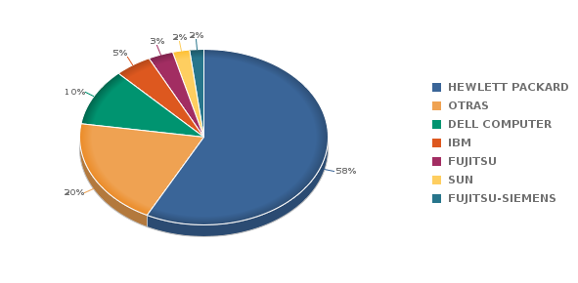

(1) El apartado “Otras” comprende una serie de bases instaladas en servidores, cuyas marcas de forma individualizada, no supera en ningún caso el 3% sobre el volumen total.

Base Instalada(Marcas) - Ordenadores personales 01/01/2019
Grafico 4.5 Administración del Estado
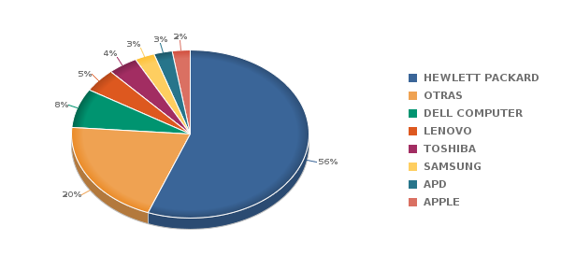

(1) El apartado “Otras” comprende una serie de bases instaladas en ordenadores personales, cuyas marcas de forma individualizada, no supera en ningún caso el 3% sobre el volumen total.

Base Instalada(Marcas) - Equipos de sobremesa 01/01/2019
Grafico 4.7 Administración del Estado
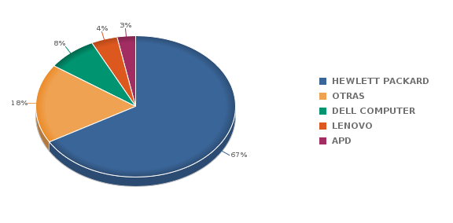

(1) El apartado “Otras” comprende una serie de bases instaladas en equipos de sobremesa, cuyas marcas de forma individualizada, no supera en ningún caso el 3% sobre el volumen total.

Base Instalada(Marcas) - Equipos portatiles 01/01/2019
Grafico 4.9 Administración del Estado

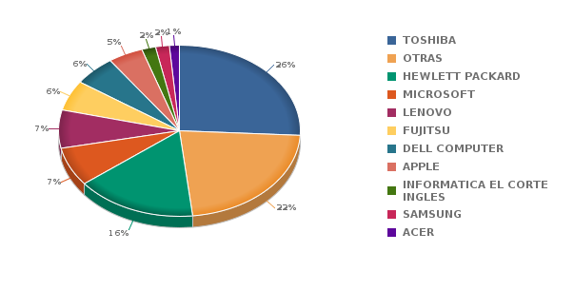

(1) El apartado “Otras” comprende una serie de bases instaladas en equipos portátiles, cuyas marcas de forma individualizada, no supera en ningún caso el 3% sobre el volumen total.

Distribucion_Marcas_parque
Parque Instalado(Marcas) - 2018 - Mainframes
Grafico 4.2 Administración del Estado

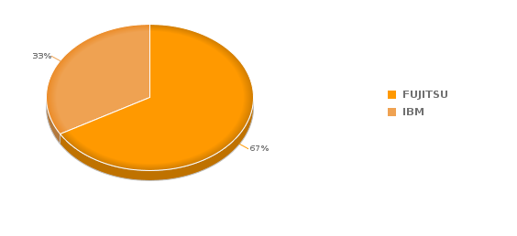

Parque Instalado(Marcas) - 2018- Servidores
Grafico 4.4 Administración del Estado
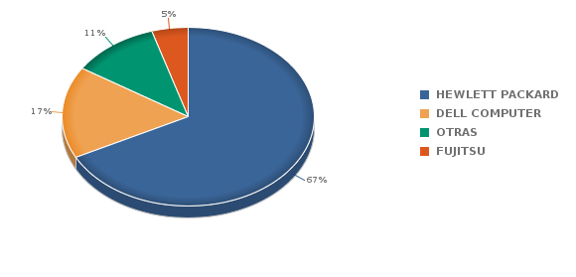

(1) El apartado “Otras” comprende una serie de elementos sobre el parque instalado en servidores, que de forma individualizada, no supera en ningún caso el 5% sobre el volumen total.

Parque Instalado(Marcas) - 2018 - Ordenadores personales
Grafico 4.6 Administración del Estado
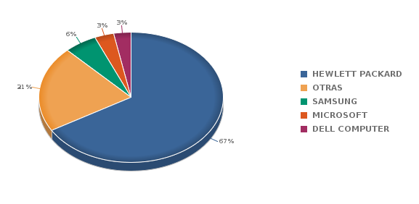

(1) El apartado “Otras” comprende una serie de elementos sobre el parque instalado en ordenadores personales, que de forma individualizada, no supera en ningún caso el 2% sobre el volumen total.

Parque Instalado(Marcas) - 2018 - Equipos de sobremesa
Grafico 4.8 Administración del Estado
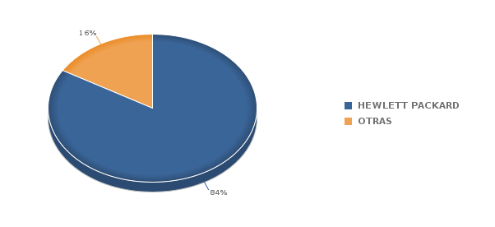

(1) El apartado “Otras” comprende una serie de elementos sobre el parque instalado en ordenadores personales, que de forma individualizada, no supera en ningún caso el 4% sobre el volumen total.
Parque Instalado(Marcas) - 2018 - Equipos portatiles
Grafico 4.10 Administración del Estado
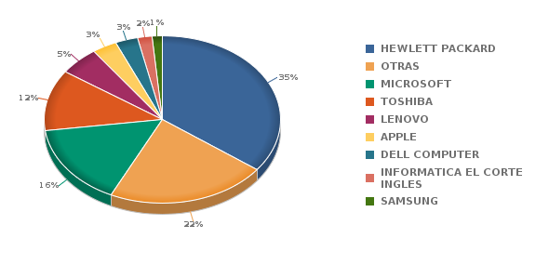

(1) El apartado “Otras” comprende una serie de elementos sobre el parque instalado en equipos portátiles, que de forma individualizada, no supera en ningún caso el 2% sobre el volumen total. El año pasado se incluyó información de servidores virtuales.

Software
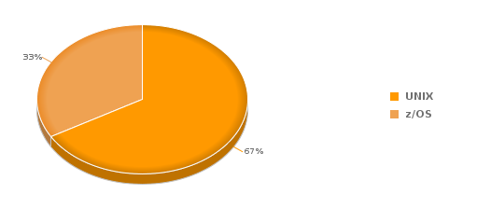
Sistemas operativos no modificados en 2018 - Mainframes
Grafico 5.1 Administración del Estado
Tabla 5.1
Sistema Operativo | Equipos | %
UNIX | 2 | 66.67%
z/OS | 1 | 33.33%

Sistemas operativos instalados en 2018 - Servidores
Tabla 5.1 Administración del Estado
Sistema Operativo | Equipos | %
Windows Server | 353 | 0.32
Otros | 306 | 0.27
Sistema Operativo de Virtualización | 229 | 0.21
LINUX | 128 | 0.12
Windows 2000 | 50 | 0.04
Windows 10 | 30 | 0.03
Windows 2003 | 6 | 0.01
Windows NT | 5 | 0
Windows (Otros) | 3 | 0
UNIX | 2 | 0
Novell Netware | 1 | 0
Total | 1,113 | 1

(1) El apartado “Otros” comprende una serie de sistemas operativos instalados en servidores(UNIX, Macintosh, Windows 8, etc), que de forma individualizada, no supera en ningún caso el 5% sobre el volumen total.

Sistemas operativos instalados en 2018 - Ordenadores personales
Tabla 5.2 Administración del Estado
Sistema Operativo | Equipos | %
Windows 10 | 17,427 | 68.02%
Windows 8 | 3,391 | 13.23%
Android | 2,517 | 9.82%
Windows 7 | 658 | 2.57%
Windows XP | 450 | 1.76%
Otros | 410 | 1.60%
IOS | 240 | 0.94%
Windows (Otros) | 185 | 0.72%
LINUX | 137 | 0.53%
Macintosh | 93 | 0.36%
Sistema Operativo de Virtualización | 45 | 0.18%
Windows 9x | 45 | 0.18%
Windows 2000 | 24 | 0.09%
Total | 25,622 | 1

(1) El apartado “Otros” comprende una serie de sistemas operativos instalados en ordenadores personales(IOS, Macintosh, Windows 2003, etc), que de forma individualizada, no supera en ningún caso el 13% sobre el volumen total.

Personal_TIC
Personal TIC · Efectivos · Distribución según su situación contractual
Tabla 6.1 · 01/06/2018
Ministerios | Funcionarios |  |  | Laborales |  |  | Total
 | Efectivos | %V. | %H. | Efectivos | %V. | %H. | Efectivos | %V.
Interior | 2,374 | 23% | 100% | 11 | 2% | 0% | 2,385 | 22%
Defensa | 2,305 | 23% | 98% | 59 | 12% | 2% | 2,364 | 22%
Hacienda y Función Pública | 2,025 | 20% | 98% | 36 | 7% | 2% | 2,061 | 19%
Empleo y Seguridad Social | 1,410 | 14% | 95% | 68 | 13% | 5% | 1,478 | 14%
Economía, Industria y Competitividad | 541 | 5% | 83% | 111 | 22% | 17% | 652 | 6%
Presidencia y para las Administraciones Territoriales | 293 | 3% | 86% | 49 | 10% | 14% | 342 | 3%
Agricultura y Pesca, Alimentación y Medio Ambiente | 292 | 3% | 87% | 43 | 8% | 13% | 335 | 3%
Educación, Cultura y Deporte | 191 | 2% | 79% | 51 | 10% | 21% | 242 | 2%
Fomento | 182 | 2% | 85% | 31 | 6% | 15% | 213 | 2%
Justicia | 199 | 2% | 96% | 8 | 2% | 4% | 207 | 2%
Asuntos Exteriores y Cooperación | 128 | 1% | 85% | 22 | 4% | 15% | 150 | 1%
Energía, Turismo y Agenda Digital | 132 | 1% | 93% | 10 | 2% | 7% | 142 | 1%
Sanidad, Servicios Sociales e Igualdad | 102 | 1% | 88% | 14 | 3% | 12% | 116 | 1%
Total | 10,174 | 100% | 95% | 513 | 100% | 5% | 10,687 | 100%
%V.: Porcentaje Vertical %H.: Porcentaje Horizontal

Personal TIC Funcionario · Distribución por grupos
Tabla 6.2 · 01/06/2018
Ministerios | A1 | A2 | C1 | C2 | Total
Interior | 93 | 323 | 1,934 | 24 | 2,374
Defensa | 442 | 883 | 269 | 711 | 2,305
Hacienda y Función Pública | 287 | 642 | 851 | 245 | 2,025
Empleo y Seguridad Social | 188 | 326 | 732 | 164 | 1,410
Economía, Industria y Competitividad | 98 | 148 | 205 | 90 | 541
Presidencia y para las Administraciones Territoriales | 33 | 64 | 164 | 32 | 293
Agricultura y Pesca, Alimentación y Medio Ambiente | 39 | 89 | 127 | 37 | 292
Justicia | 34 | 78 | 76 | 11 | 199
Educación, Cultura y Deporte | 23 | 61 | 71 | 36 | 191
Fomento | 36 | 50 | 66 | 30 | 182
Energía, Turismo y Agenda Digital | 33 | 43 | 42 | 14 | 132
Asuntos Exteriores y Cooperación | 13 | 27 | 60 | 28 | 128
Sanidad, Servicios Sociales e Igualdad | 16 | 26 | 42 | 18 | 102
total | 1,335 | 2,760 | 4,639 | 1,440 | 10,174

Personal TIC / Personal total
Tabla 6.3 · 01/01/2018
Ministerios | Personal TIC | Personal Total | Personal TIC /
 |  |  | Personal Total
Energía, Turismo y Agenda Digital | 142 | 2,560 | 5.55%
Agricultura y Pesca, Alimentación y Medio Ambiente | 335 | 9,286 | 3.61%
Hacienda y Función Pública | 2,061 | 72,344 | 2.85%
Economía, Industria y Competitividad | 652 | 23,186 | 2.81%
Asuntos Exteriores y Cooperación | 150 | 7,334 | 2.05%
Empleo y Seguridad Social | 1,478 | 78,266 | 1.89%
Presidencia y para las Administraciones Territoriales | 342 | 18,417 | 1.86%
Defensa | 2,364 | 135,313 | 1.75%
Interior | 2,385 | 203,748 | 1.17%
Sanidad, Servicios Sociales e Igualdad | 116 | 10,549 | 1.10%
Educación, Cultura y Deporte | 242 | 26,772 | 0.90%
Justicia | 207 | 26,773 | 0.77%
Fomento | 213 | 27,553 | 0.77%
Total | 10,687 | 642,101 | 1.66%
(1) Se excluye el personal NO dedicado a la red de propósito general
(2) La cifra de nº de empleados corresponde a 01/06/2018 por la reestructuración Ministerial

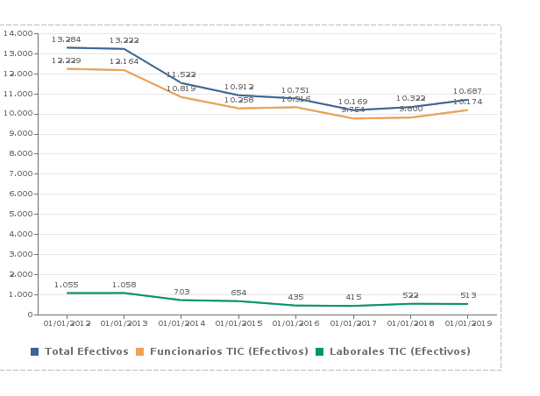
Estimación de la Evolución del Personal TIC
Gráfico 6.1 · Administración Estado
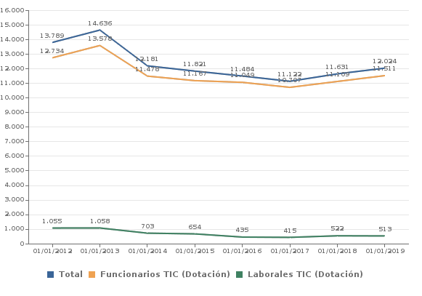

 | 2012-01-01 | 2013-01-01 | 2014-01-01 | 2015-01-01 | 2016-01-01 | 2017-01-01 | 2018-01-01 | 2019-01-01
Total | 13,789 | 14,636 | 12,181 | 11,821 | 11,484 | 11,122 | 11,631 | 12,024
Funcionarios TIC (Dotación) | 12,734 | 13,578 | 11,478 | 11,167 | 11,049 | 10,707 | 11,109 | 11,511
Laborales TIC (Dotación) | 1,055 | 1,058 | 703 | 654 | 435 | 415 | 522 | 513

 | 2012-01-01 | 2013-01-01 | 2014-01-01 | 2015-01-01 | 2016-01-01 | 2017-01-01 | 2018-01-01 | 2019-01-01
Total Efectivos | 13,284 | 13,222 | 11,522 | 10,912 | 10,751 | 10,169 | 10,322 | 10,687
Funcionarios TIC (Efectivos) | 12,229 | 12,164 | 10,819 | 10,258 | 10,316 | 9,754 | 9,800 | 10,174
Laborales TIC (Efectivos) | 1,055 | 1,058 | 703 | 654 | 435 | 415 | 522 | 513

